Sheet1
Pedido/订单号：WO01202606170037 Estado del Pedido/订单状态：delivered |  |  |  |  |  |  | H. de imp./时间：18/06/2026
La empresa del cliente/客户公司：0358 项敏 COMERCIALIZADORA YIMAN LIMITADA CIF: 77.762.015-0 E-mail/邮箱： Teléfono/电话：+56-926282557
Dirección/客户地址：BUERAS 445 , , Rancagua , Ohiggins
La tienda del cliente/客户店铺： Teléfono de la tienda/店铺联系方式：
Dirección de la tienda/店铺地址：
Descuento del pedido/整单折扣： |  | 0% | Importe Total ant. del Dto./折前总金额： |  | 653020 |  | Importe Total /总金额： |  |  | 653020
Notas del pedido/订单备注：
REF 货号 | EAN 条码 | DESCRIPCION 品名 |  | SECUNDARIO 第二名称 | IMAGEN 图片 | CANT 数量 | PRE 批发价 | D.% 折扣 | P.desc 折后价 | SUM 折后合计
142313 | 1681688142313 | coladores acero |  | A039 16#线漏9珠 | 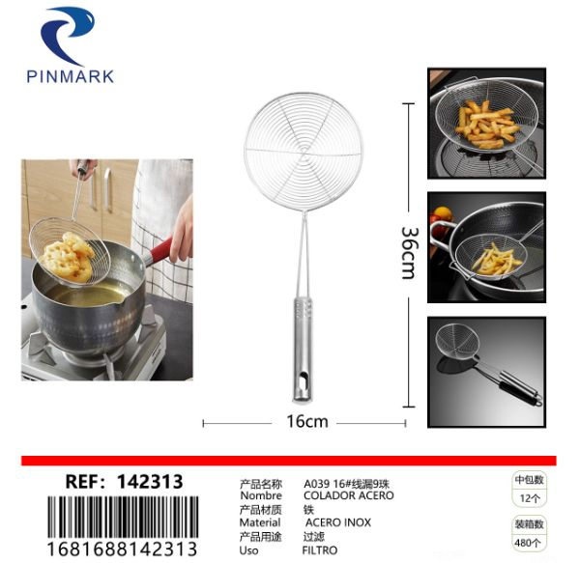 | 24 | 780 | 0% | 780 | 18720
301208 | 1681688301208 | PLUMERO |  | 340 塑料毛掸 20g | 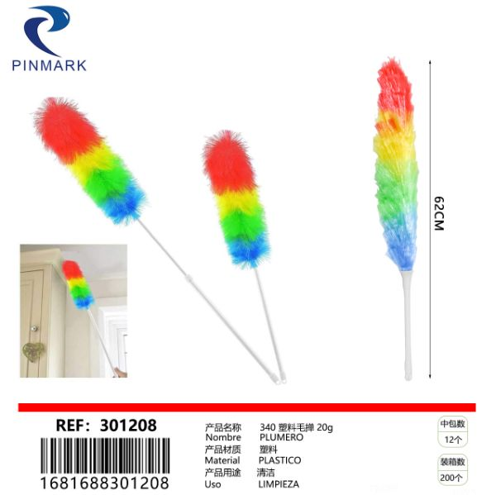 | 12 | 350 | 0% | 350 | 4200
352613 | 1681688352613 | bola de limpieza |  | 清洁球2pcs+海绵百洁布 | 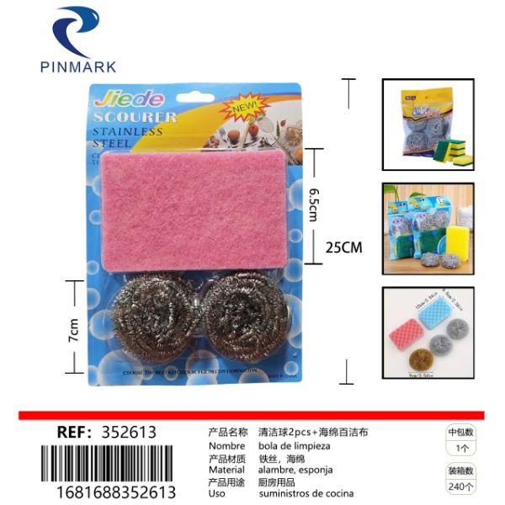 | 12 | 650 | 0% | 650 | 7800
703781 | 1681688703781 | COLADOR |  | 8cm宽边油格斜纹 | 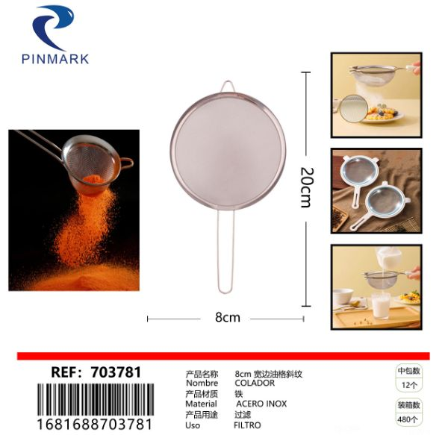 | 12 | 400 | 0% | 400 | 4800
WT-36437 | 1682788364377 | Paragua |  | 50公分童伞 雨伞 | 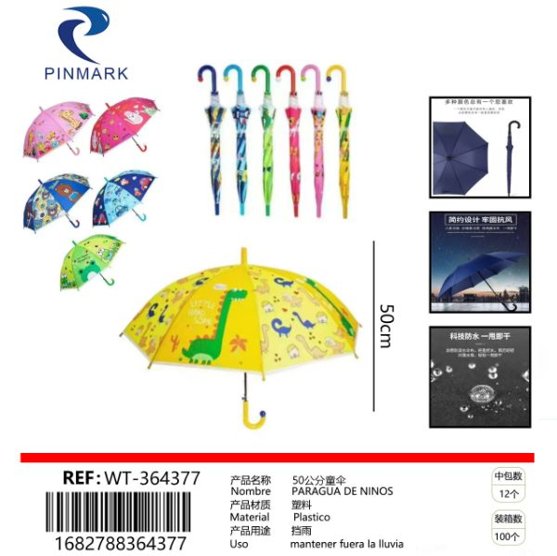 | 12 | 1450 | 0% | 1450 | 17400
EO-31923 | 1684688319235 | Filtro de cafe 40 unidades, 7 x 7 x 5 cm |  | 7*7*5CM 40PCS U形咖啡过滤纸 | 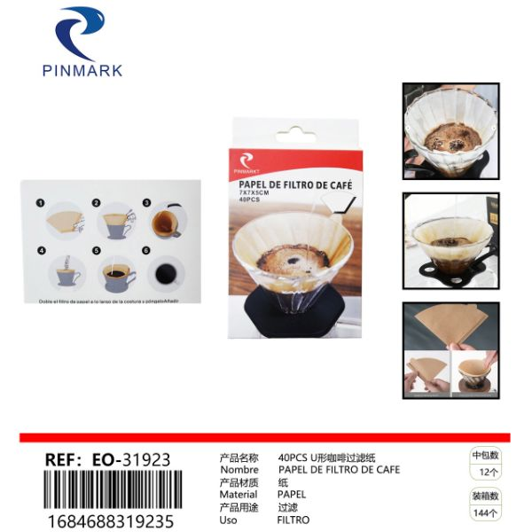 | 24 | 1150 | 0% | 1150 | 27600
EO-70384 | 1684688703843 | COLADOR |  | 20cm宽边油格斜纹 | 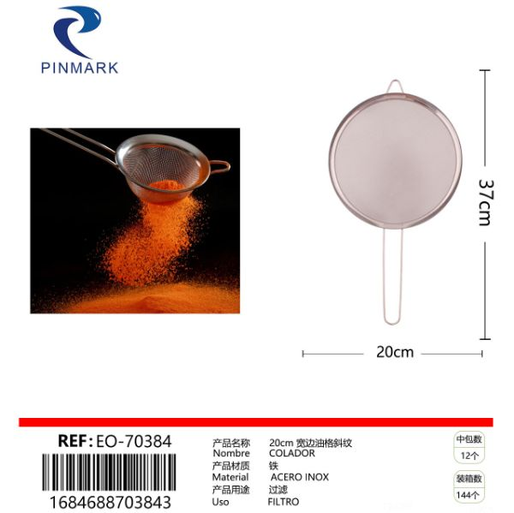 | 12 | 1050 | 0% | 1050 | 12600
EO-70731 | 1684688707315 | Tapa de olla de vidrio tipo G 16# |  | G型玻璃锅盖16# | 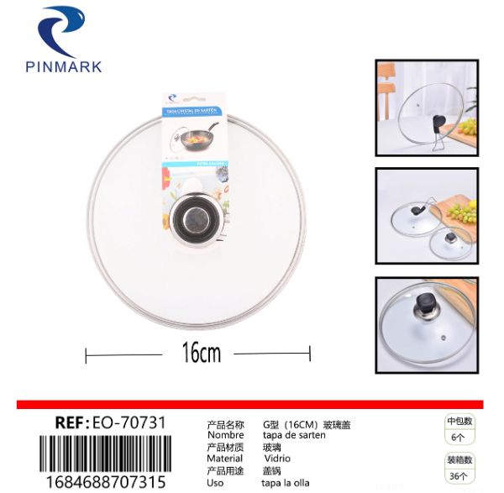 | 12 | 1250 | 0% | 1250 | 15000
IR-17606 | 1685688176064 | parches dolor |  | 少林风湿跌打膏4贴 | 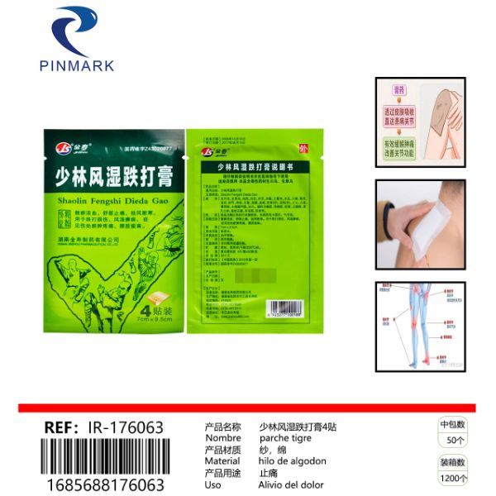 | 200 | 440 | 0% | 440 | 88000
31953 | 1686688319536 | PELOTA |  | 22CM单标球 | 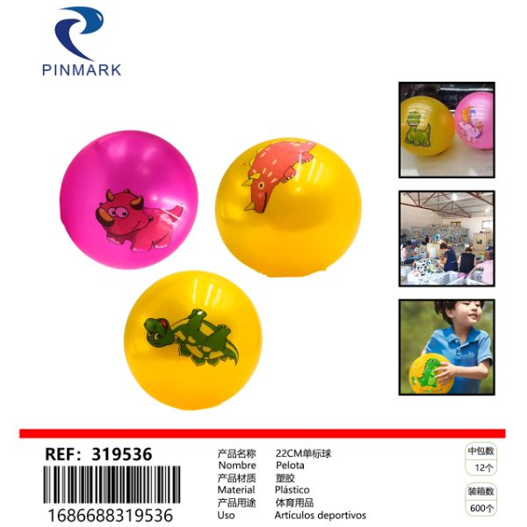 | 12 | 320 | 0% | 320 | 3840
HM-33564 | 1687688335649 | ROLLADOR DE PELO |  | 8701-2手推粘毛器10cm*30张*2卷 | 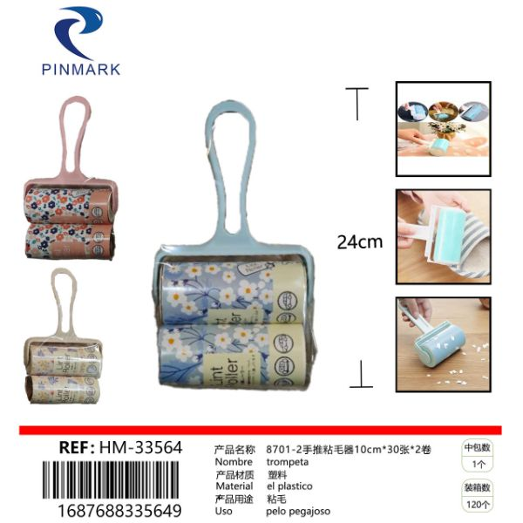 | 12 | 990 | 0% | 990 | 11880
HM-33566 | 1687688335663 | ROLLADOR DE PELO |  | JDS静电刷 | 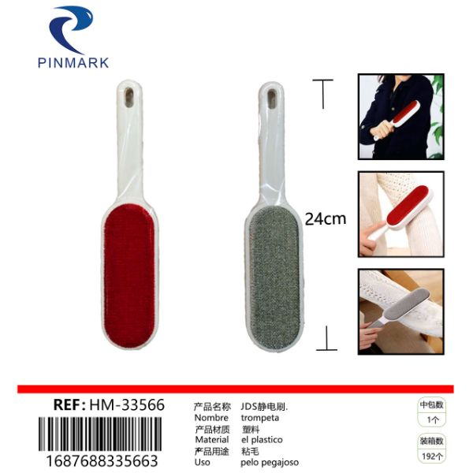 | 12 | 550 | 0% | 550 | 6600
MX-880044 | 2682688880044 | Lana-Tiras de hielo en lana. 4 blancos |  | 毛线- 毛线中冰条 4白色 | 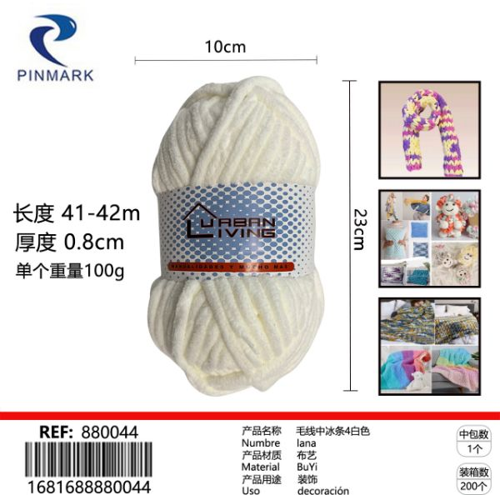 | 80 | 850 | 0% | 850 | 68000
MX-880099 | 2682688880099 | Lana |  | 毛线米色 | 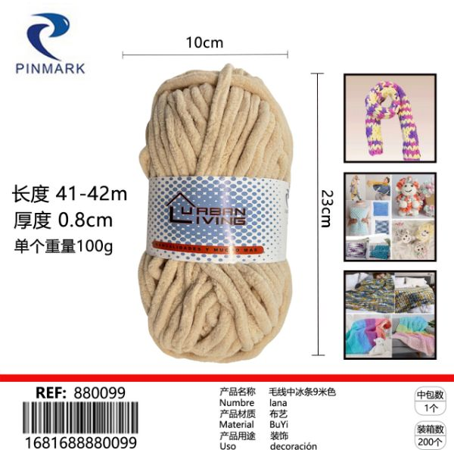 | 60 | 850 | 0% | 850 | 51000
MX-880174 | 2682688880174 | Lana-Tiras de hielo en lana. 24 azul lago profundo |  | 毛线- 毛线中冰条 24深湖蓝 | 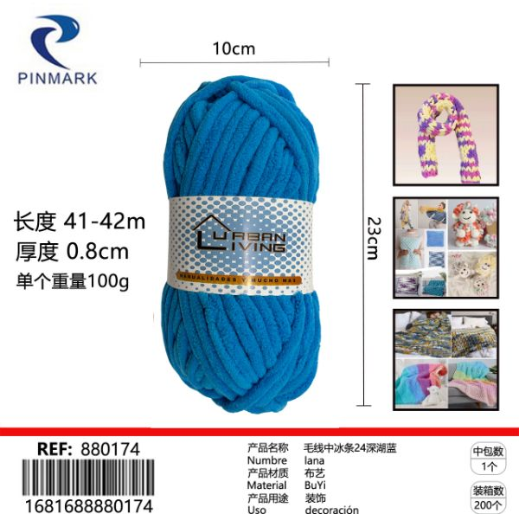 | 40 | 850 | 0% | 850 | 34000
MX-880419 | 2682688880419 | lana 1 blanco |  | 蜡笔线 1白 | 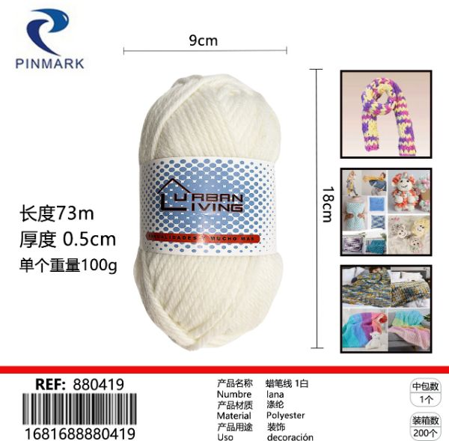 | 40 | 680 | 0% | 680 | 27200
MX-880464 | 2682688880464 | lana 9. Hierba amarilla |  | 蜡笔线 9草黄 | 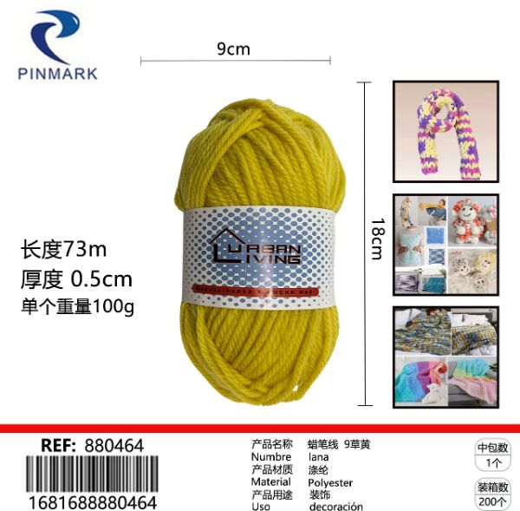 | 40 | 680 | 0% | 680 | 27200
MX-880471 | 2682688880471 | lana 10 cafes |  | 蜡笔线 10咖啡 | 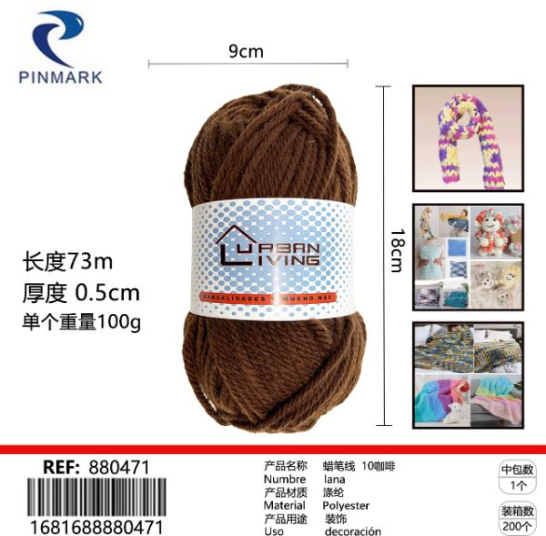 | 40 | 680 | 0% | 680 | 27200
MX-880648 | 2682688880648 | lana 50 Negro |  | 蜡笔线 50黑 | 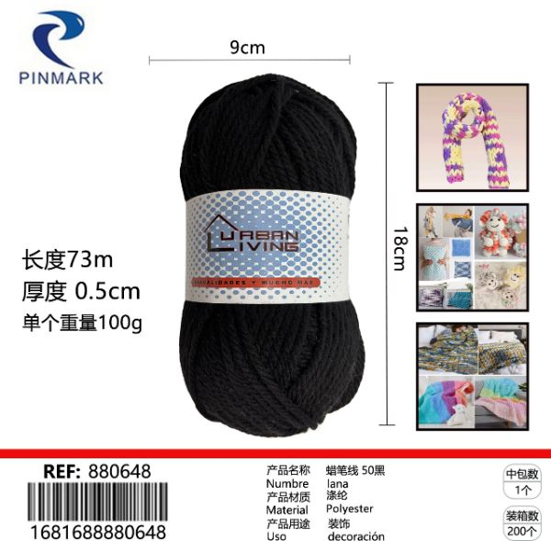 | 40 | 680 | 0% | 680 | 27200
MX-880709 | 2682688880709 | Lana |  | 毛线黑白 | 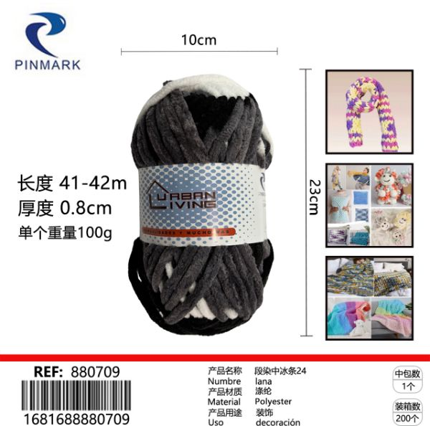 | 40 | 850 | 0% | 850 | 34000
MX-880730 | 2682688880730 | Lana Tiras de hielo tenidas de Duan 27 |  | 毛线 段染中冰条白灰粉#27 | 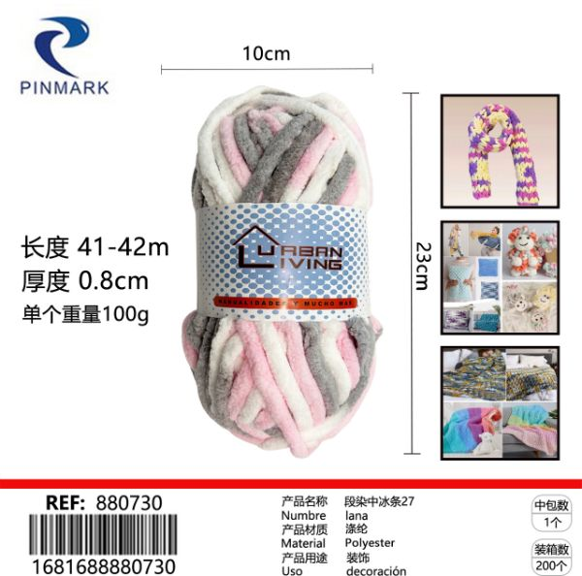 | 40 | 850 | 0% | 850 | 34000
MX-88180 | 2682688881805 | Tira de tela # 1, rojo brillante |  | 布条线1#大红 | 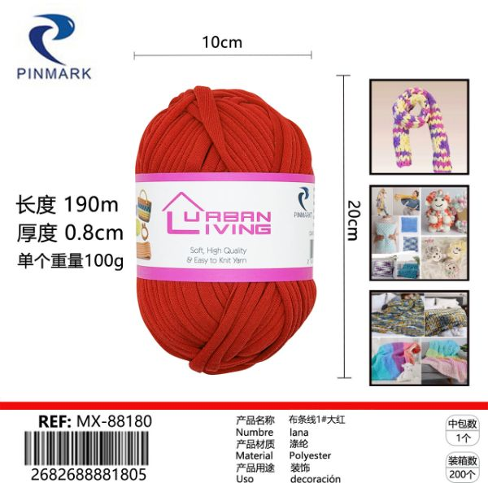 | 10 | 790 | 0% | 790 | 7900
MX-88181 | 2682688881812 | Tira de tela # 2, marron oscuro |  | 布条线2#深咖啡 | 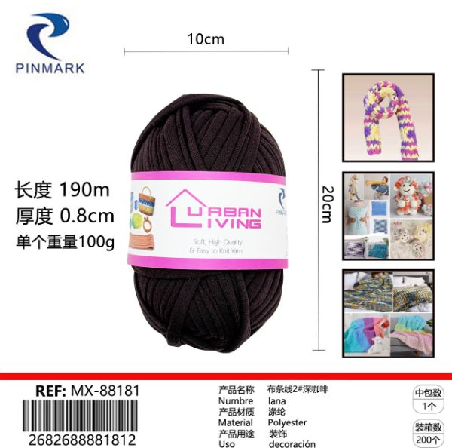 | 10 | 790 | 0% | 790 | 7900
MX-88184 | 2682688881843 | Tira de tela # 5 Rosa flor de cerezo |  | 布条线5#樱花粉 | 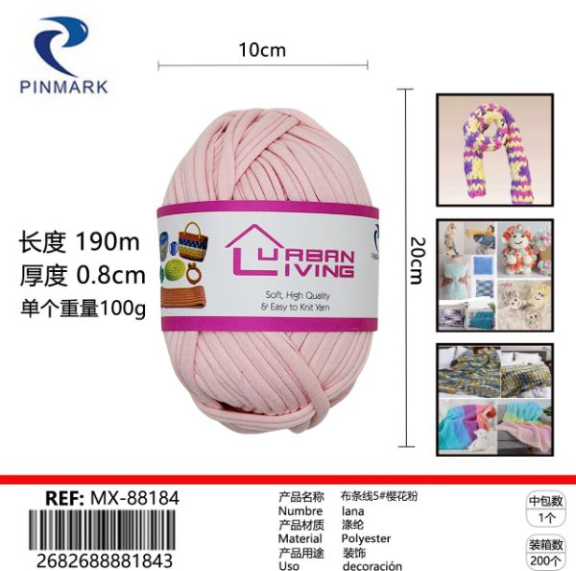 | 10 | 790 | 0% | 790 | 7900
MX-88189 | 2682688881898 | Tira de tela # 13, amarillo pollito |  | 布条线13#小鸡黄 | 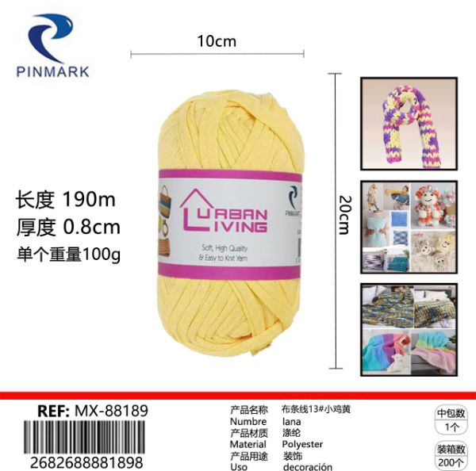 | 10 | 790 | 0% | 790 | 7900
MX-88191 | 2682688881911 | Tira de tela # 17, color camel. |  | 布条线17#驼色 | 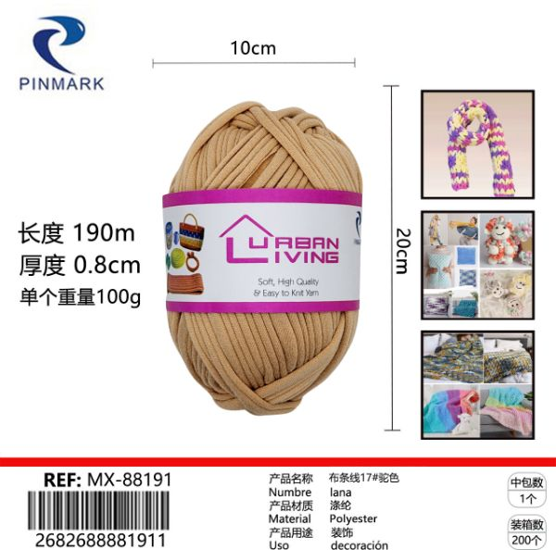 | 10 | 790 | 0% | 790 | 7900
MX-88193 | 2682688881935 | Tiras de tela # 19, verde rosado claro |  | 布条线19#浅粉绿 | 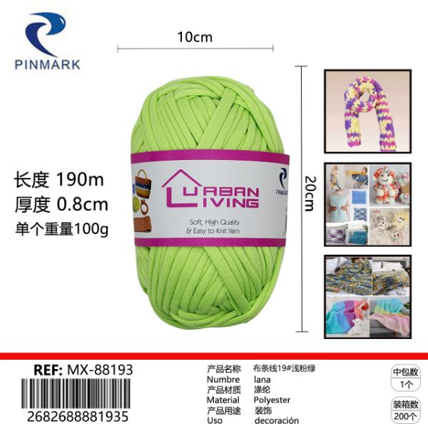 | 10 | 790 | 0% | 790 | 7900
MX-88195 | 2682688881959 | Tira de tela 22# agujero verde |  | 布条线22#孔绿 | 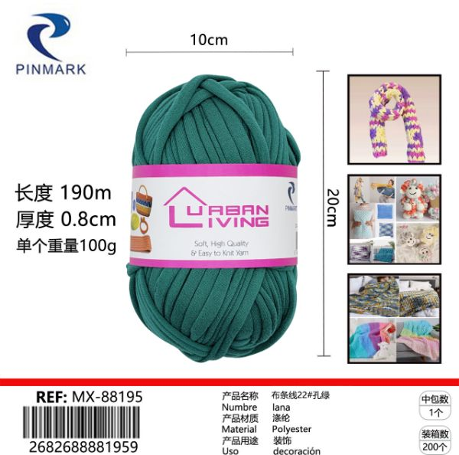 | 10 | 790 | 0% | 790 | 7900
MX-88196 | 2682688881966 | Tira de tela # 26 rojo anaranjado |  | 布条线26#橘红 | 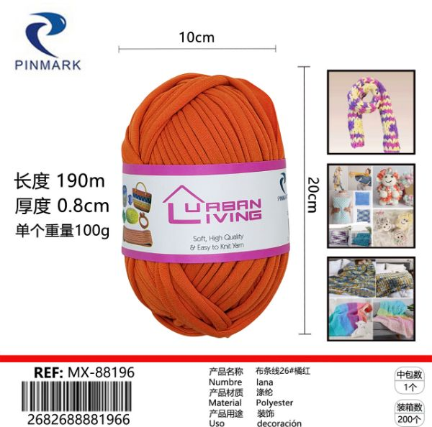 | 10 | 790 | 0% | 790 | 7900
MX-88198 | 2682688881980 | Tiras de tela # 29 Blanco leche |  | 布条线29#奶白 | 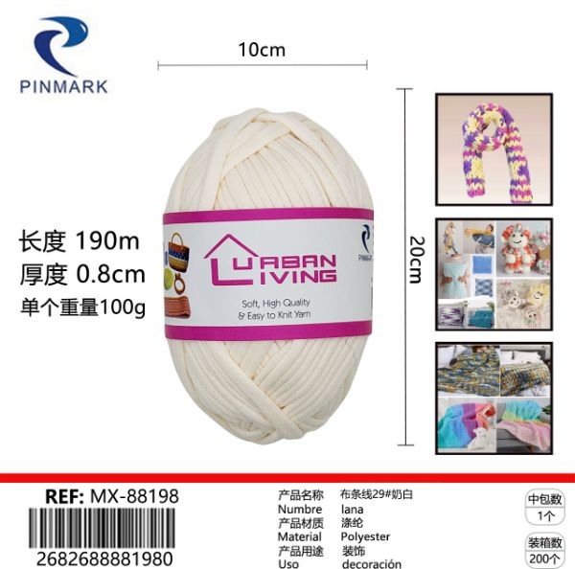 | 10 | 790 | 0% | 790 | 7900
MX-88199 | 2682688881997 | Tira de tela # 30, blanco puro |  | 布条线30#纯白 | 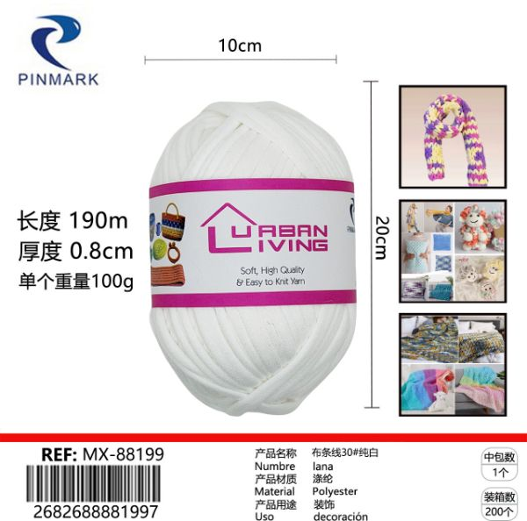 | 10 | 790 | 0% | 790 | 7900
MX-88200 | 2682688882000 | Tiras de tela # 31, rosa oscuro |  | 布条线31#深粉 | 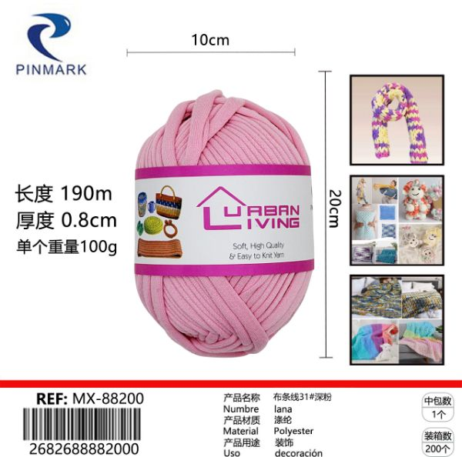 | 10 | 790 | 0% | 790 | 7900
399466 | 5608888399466 | GORRO DE NATACION |  | 游泳帽 | 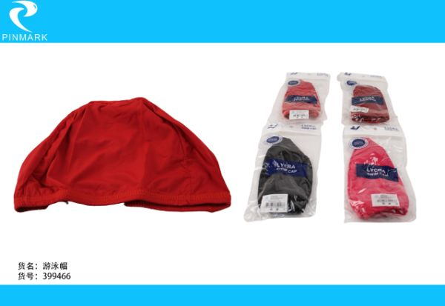 | 12 | 1490 | 0% | 1490 | 17880
货单是原价 月内付款全票5%折扣 老外打火机全票！无折！ 特价打折货物无票 无票部分建议付现金 合作愉快 生意兴隆！
UPOS收银助力你的发展

